t-1 SLr, tSLEv, A vs B
Calculadora de la Supervivencia en "tiempo medio de Supervivencia Libre del evento que se está midiendo (tSLEv)" y de la "Prolongación del tiempo medio de Supervivencia Libre del evento que se está midiendo (PtSLEv)". |  |  |  |  |  |  |  | Evento que se está midiendo:
Abreviaturas: ABC: área bajo la curva; SLr: supervivencia libre de recurrencia; SLm: supervivencia libre de metástasis; LEv: libre del evento que se está midiendo; tSLEv: tiempo medio de supervivencia libre del evento que se está midiendo; PtSLEv: prolongación del tiempo medio de supervivencia libre del evento que se está midiendo. |  |  |  |  |  |  |  | recurencia o muerte

20220430-ECA KN-716 M30, Mela ady [Pemb vs Pl], +SLr. Luke
Luke JJ, Rutkowski P, Queirolo P, on behalf of the KEYNOTE-716 Investigators. Pembrolizumab versus placebo as adjuvant therapy in completely resected stage IIB or IIC melanoma (KEYNOTE-716): a randomised, double-blind, phase 3 trial. Lancet. 2022 Apr 30;399(10336):1718-1729.
Supervivencia Libre de recurrencia (SLr) en tiempo medio de Supervivencia Libre del evento "recurrencia o muerte" | Área Bajo la Curva (ABC) por polígonos |  |  |  | Supervivencia | meses |  |  |  |  | ABC políg, 3 meses | ABC políg, 6 meses | ABC políg, 9 meses | ABC políg, 12 meses | ABC políg, 15 meses | ABC políg, 18 meses | ABC políg, 21 meses | ABC políg, 24 meses | ABC políg, 27 meses | ABC políg, 30 meses | ABC políg, 33 meses
 | 18 |  |  |  | 100.0% | 18 |  |  |  |  | 3 | 6 | 9 | 12 | 15 | 18 | 21 | 24 | 27 | 30 | 33
SLr en tSLEv, Grupo A vs Grupo B | 16.81 |  |  |  |  | El área de referencia representa | 18.0 | meses |  |  | 3.0 | 5.9 | 8.7 | 11.5 | 14.2 | 16.8 | 19.4 | 21.9 | 24.3 | 26.6 | 28.9
 | 16.04 |  |  |  |  |  |  |  |  |  | 3.0 | 5.8 | 8.6 | 11.2 | 13.7 | 16.0 | 18.3 | 20.6 | 22.8 | 24.8 | 26.8
 |  |  | Área Bajo la Curva (ABC) por píxeles | Tiempo medio de Supervivencia Libre de Evento (tSLEv) |  |  | Tiempo medio que permenecen sin supervivencia |  |  |  | * | * | * | * | * | * | * | * | * | * | *
 |  | Área de referencia | 18 | 18.0 | meses |  | 0.00 | meses
SLr en tSLEv, Grupo A vs Grupo B |  | Grupo interv A [Pembrolizumab]; n= 487 | 16.81 | 16.8 | meses |  | 1.19 | meses
 |  | Grupo control B [Placebo]; n= 489 | 16.04 | 16.0 | meses |  | 1.96 | meses

 |  |  |  | Diferencia | 0.8 | meses | en | 18 | meses
 |  |  |  |  | 23 | días | en | 18 | meses

Tabla t-1 [SLr en tSLEv, A vs B]: Cálculo de la "Supervivencia Libre de recurrencia en tiempo medio de Supervivencia Libre del evento recurrencia o muerte" por las áreas bajo las curvas. |  |  |  |  |  | Mediana de tiempo de Supervivencia Libre del evento recurrencia o muerte
 | Grupo A [Pembrolizumab]; n= 487 | Grupo B [Placebo]; n= 489 |  |  |  | Grupo A [Pembrolizumab]; n= 487 | Grupo B [Placebo]; n= 489
En un área de: | Media tSLEv, | Media tSLEv, | Diferencia de Medias = PtSLEv, | Diferencia de Medias = PtSLEv, |  | Mediana de tiempo de SLEv | Mediana de tiempo de SLEv | Prolongación de la Mediana de tiempo de SLEv
18 meses | meses | meses | meses | días |  | meses | meses | meses

Supervivencia Libre de recurrencia (SLr) en tiempo medio de Supervivencia Libre del evento "recurrencia o muerte" | 16.8 | 16.0 | 0.8 | 23 |  | No alcanzada a 33 m (con 0% de supervivientes-LEv en la curva) | No alcanzada a 33 m (con 0% de supervivientes-LEv en la curva) | No evaluable

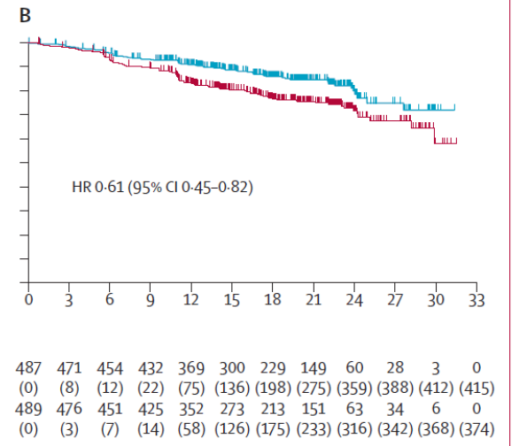
Abreviaturas:
 |  |  |  |  |  | Los 3 tiempos biográficos (3tB) | meses |  |  | días
 |  |  |  |  |  | Resto de t sin éxito | 1.19 | 6.6% |  | 36
 |  |  |  |  |  | PtSLEv por la intervención | 0.77 | 4.3% |  | 23
 |  |  |  |  |  | tSLEv sin la intervención | 16.04 | 89.1% |  | 488
 |  |  |  |  |  |  | 18.0 |  |  | 548
Gráfico "Los 3 tiempos biográficos (3tB)": Prolongación del tiempo medio de Supervivencia Libre de Evento (PtSLEv)

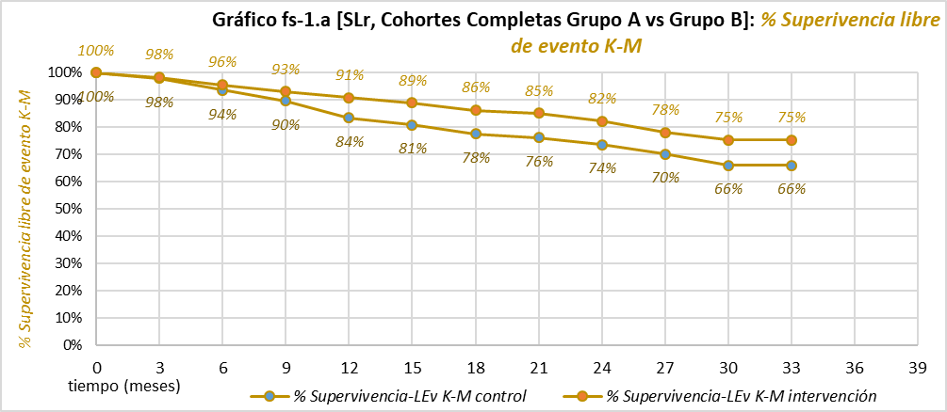

 |  |  |  |  |  |  |  |  |  |  | 3 | 3.0 | 3.0 | *
 |  |  |  |  |  |  |  |  |  |  | 6 | 5.9 | 5.8 | *
 |  |  |  |  |  |  |  |  |  |  | 9 | 8.7 | 8.6 | *
 |  |  |  |  |  |  |  |  |  |  | 12 | 11.5 | 11.2 | *
 |  |  |  |  |  |  |  |  |  |  | 15 | 14.2 | 13.7 | *
 |  |  |  |  |  |  |  |  |  |  | 18 | 16.8 | 16.0 | *
 |  |  |  |  |  |  |  |  |  |  | 21 | 19.4 | 18.3 | *
 |  |  |  |  |  |  |  |  |  |  | 24 | 21.9 | 20.6 | *
 |  |  |  |  |  |  |  |  |  |  | 27 | 24.3 | 22.8 | *
 |  |  |  |  |  |  |  |  |  |  | 30 | 26.6 | 24.8 | *
 |  |  |  |  |  |  |  |  |  |  | 33 | 28.9 | 26.8 | *

t-2 SLm, tSLEv, A vs B
Calculadora de la Supervivencia en "tiempo medio de Supervivencia Libre del evento que se está midiendo (tSLEv)" y de la "Prolongación del tiempo medio de Supervivencia Libre del evento que se está midiendo (PtSLEv)". |  |  |  |  |  |  |  | Evento que se está midiendo:
Abreviaturas: ABC: área bajo la curva; SLr: supervivencia libre de recurrencia; SLm: supervivencia libre de metástasis; LEv: libre del evento que se está midiendo; tSLEv: tiempo medio de supervivencia libre del evento que se está midiendo; PtSLEv: prolongación del tiempo medio de supervivencia libre del evento que se está midiendo. |  |  |  |  |  |  |  | metástasis o muerte

20221101-ECA KN-716 m39, Mela ady [Pemb vs Pl], +SLm. Long
Long GV, Luke JJ, Khattak MA, on behalf of the KEYNOTE-716 Investigators. Pembrolizumab versus placebo as adjuvant therapy in resected stage IIB or IIC melanoma (KEYNOTE-716): distant metastasis-free survival results of a multicentre, double-blind, randomised, phase 3 trial. Lancet Oncol. 2022 Nov;23(11):1378-1388.
Supervivencia Libre de metástasis (SLm) en tiempo medio de Supervivencia Libre del evento "metástasis o muerte" | Área Bajo la Curva (ABC) por polígonos |  |  |  | Supervivencia | meses |  |  |  |  | ABC políg, 3 meses | ABC políg, 6 meses | ABC políg, 9 meses | ABC políg, 12 meses | ABC políg, 15 meses | ABC políg, 18 meses | ABC políg, 21 meses | ABC políg, 24 meses | ABC políg, 27 meses | ABC políg, 30 meses | ABC políg, 33 meses | ABC políg, 36 meses | ABC políg, 39 meses
 | 24 |  |  |  | 100.0% | 24 |  |  |  |  | 3 | 6 | 9 | 12 | 15 | 18 | 21 | 24 | 27 | 30 | 33 | 36 | 39
SLm en tSLEv, Grupo A vs Grupo B | 22.86 |  |  |  |  | El área de referencia representa | 24.0 | meses |  |  | 3.0 | 6.0 | 8.9 | 11.8 | 14.6 | 17.4 | 20.2 | 22.9 | 25.5 | 28.0 | 30.5 | 32.9 | 35.3
 | 21.89 |  |  |  |  |  |  |  |  |  | 3.0 | 5.9 | 8.8 | 11.5 | 14.2 | 16.8 | 19.4 | 21.9 | 24.3 | 26.7 | 29.0 | 31.2 | 33.4
 |  |  | Área Bajo la Curva (ABC) por píxeles | Tiempo medio de Supervivencia Libre de Evento (tSLEv) |  |  | Tiempo medio que permenecen sin supervivencia |  |  |  | * | * | * | * | * | * | * | * | * | * | * | * | *
 |  | Área de referencia | 24 | 24.0 | meses |  | 0.00 | meses
SLm en tSLEv, Grupo A vs Grupo B |  | Grupo interv A [Pembrolizumab]; n= 487 | 22.86 | 22.9 | meses |  | 1.14 | meses
 |  | Grupo control B [Placebo]; n= 489 | 21.89 | 21.9 | meses |  | 2.11 | meses

 |  |  |  | Diferencia | 1.0 | meses | en | 24 | meses
 |  |  |  |  | 30 | días | en | 24 | meses

Tabla t-2 [SLm en tSLEv, A vs B]: Cálculo de la "Supervivencia Libre de metástasis en tiempo medio de Supervivencia Libre del evento metástatis o muerte" por las áreas bajo las curvas. |  |  |  |  |  | Mediana de tiempo de Supervivencia Libre del evento metástasis o muerte
 | Grupo A [Pembrolizumab]; n= 487 | Grupo B [Placebo]; n= 489 |  |  |  | Grupo A [Pembrolizumab]; n= 487 | Grupo B [Placebo]; n= 489
En un área de: | Media tSLEv, | Media tSLEv, | Diferencia de Medias = PtSLEv, | Diferencia de Medias = PtSLEv, |  | Mediana de tiempo de SLEv | Mediana de tiempo de SLEv | Prolongación de la Mediana de tiempo de SLEv
24 meses | meses | meses | meses | días |  | meses | meses | meses

Supervivencia Libre de metástasis (SLm) en tiempo medio de Supervivencia Libre del evento "metástasis o muerte" | 22.9 | 21.9 | 1.0 | 30 |  | No alcanzada a 39 m (con 0% de supervivientes-LEv en la curva) | No alcanzada a 39 m (con 0% de supervivientes-LEv en la curva) | No evaluable

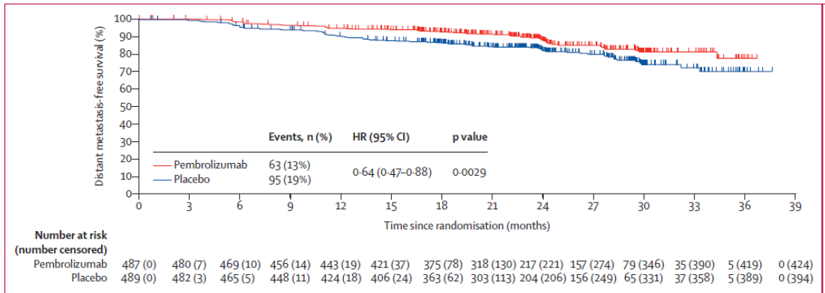
Abreviaturas:
 |  |  |  |  |  | Los 3 tiempos biográficos (3tB) | meses |  |  | días
 |  |  |  |  |  | Resto de t sin éxito | 1.1 | 4.7% |  | 35
 |  |  |  |  |  | PtSLEv por la intervención | 1.0 | 4.1% |  | 30
 |  |  |  |  |  | tSLEv sin la intervención | 21.9 | 91.2% |  | 666
 |  |  |  |  |  |  | 24.0 |  |  | 731
Gráfico "Los 3 tiempos biográficos (3tB)": Prolongación del tiempo medio de Supervivencia Libre de Evento (PtSLEv)
 | Resto de t sin éxito | PtSLEv por la intervención | tSLEv sin la intervención
 | 1.1 | 1.0 | 21.9

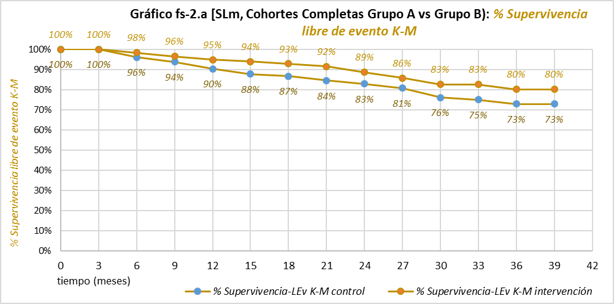

 |  |  |  |  |  |  |  |  |  | 3 | 3 | 2.9877300613 | *
 |  |  |  |  |  |  |  |  |  | 6 | 5.975 | 5.9168915307 | *
 |  |  |  |  |  |  |  |  |  | 9 | 8.8966950959 | 8.7656559693 | *
 |  |  |  |  |  |  |  |  |  | 12 | 11.764704672 | 11.526918768 | *
 |  |  |  |  |  |  |  |  |  | 15 | 14.594500093 | 14.196459538 | *
 |  |  |  |  |  |  |  |  |  | 18 | 17.394734173 | 16.811479434 | *
 |  |  |  |  |  |  |  |  |  | 21 | 20.159683742 | 19.378080475 | *
 |  |  |  |  |  |  |  |  |  | 24 | 22.862894325 | 21.887371853 | *
 |  |  |  |  |  |  |  |  |  | 27 | 25.480018948 | 24.341126709 | *
 |  |  |  |  |  |  |  |  |  | 30 | 28.005050953 | 26.694534747 | *
 |  |  |  |  |  |  |  |  |  | 33 | 30.480894023 | 28.960474154 | *
 |  |  |  |  |  |  |  |  |  | 36 | 32.921367906 | 31.178464707 | *
 |  |  |  |  |  |  |  |  |  | 39 | 35.326472603 | 33.366071828 | *

